상품제안서
RPET 부직포가방크라프트 | 상품코드: F27071

 |  |  |  |  |  |  | 02-412-0044 | www.easy1.co.kr
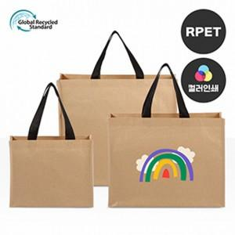

【상세/제작정보】 | ★발주전 색상재고 먼저 확인 부탁드립니다! ★인쇄 시안 내 빼다, 누끼가 있을 시 인쇄비가 추가될수 있으니 반드시 확인해주시기 바랍니다. ★제품의색상,인쇄색상은 화면과 다소 차이가 있을 수 있습니다

【인쇄/포장옵션】 | 실크 / OPP(비닐)

【공급단가】 | 수량 | 200~ | 500~ | 1,000~ | 3,000~ | 5,000~
*VAT별도 | (소)300*240*100mm | 2,210원 | 2,170원 | 2,120원 | 2,040원 | 1,950원
 | (중)420*330*130mm | 2,470원 | 2,430원 | 2,370원 | 2,280원 | 2,180원
 | (대)480*430*150mm | 2,730원 | 2,680원 | 2,620원 | 2,520원 | 2,410원

【상품 URL】 | https://dev.easy1.co.kr:443/src/goods_detail.php?gdno=27071

